Ficha Técnica 1
REGRESAR |  | MACROPROCESO ESTRATÉGICO |  |  |  |  |  | CÓDIGO:ESG-SST-r034
 |  | GESTIÓN SISTEMAS INTEGRADOS |  |  |  |  |  | VERSIÓN: 4
 |  | PLAN DE GESTIÓN DEL RIESGO DE DESASTRES Y PREPARACIÓN DE RESPUESTA ANTE EMERGENCIAS (FICHAS TÉCNICAS) |  |  |  |  |  | VIGENCIA: 2022-11-28
 |  |  |  |  |  |  |  | PÁGINA: 2 de 13

 | Ficha Técnica 1. Información General

 | 1.1 Información General
 | Datos Generales | Razón social | UNIVERSIDAD DE CUNDINAMARCA
 |  | NIT | 890680062
 |  | Dirección | DIAG 18 N 20-29
 |  | Teléfono | (1) 8281483
 |  | Representante Legal | ADRIANO MUÑOZ BARRERA
 |  | Responsable SST | Director/a de Talento Humano
 |  | Celular | 8281482 Ext 123-124
 |  | Correo electrónico | sst@ucundinamarca.edu.co
 | Datos del centro de trabajo | Responsable del centro de trabajo | Gestor SST
 |  | Cargo | Director administrativo y financiero
 |  | Correo electrónico | jctorress@ucundinamarca.edu.co
 |  | Dirección | Carrera 7 # 1-31
 | Datos de Enlace | Centro | Zipaquirá
 |  | Director | Director Administrativo de la Extensión Zipaquirá
 |  | Dirección | Carrera 7 # 1-31
 |  | Teléfono | N/A
 |  | Número de Pisos | 3
 |  | Número de Salidas | 1
 | Localización | Departamento | Cundinamarca
 |  | Ciudad | Zipaquirá
 |  | Barrio | N/A
 | Linderos Sectoriales | Norte | Calle 8
 |  | Sur | call e 1
 |  | Oriente | carrera 10
 |  | Occidente | carrera 6
 | Vías de Acceso | Vías terrestres | 1
 | Áreas | Área Total | N/A
 | Actividad Económica | Educación superior
 | Actividades Realizadas | Actividad Principal | Educación superior
 |  | Actividad Complementaria | N/A
 | Descripción de la Ocupación | Educación Superior
 | Número de pisos | 2 pisos y un área con 3 pisos
 | Horarios de Atención | LUNES A VIERNES 7:00 am A 10:00 pm SÁBADOS DE 7:00 AM A 5:00 PM
 | Capacidad total por Áreas | Área | Trabajadores |  | Usuario interno y externo |  |  |  | Total
 |  | administrativos | 22 |  | N/A |  |  |  | 22
 |  | mantenimiento y operario de vehículo | 2 |  | N/A |  |  |  | 2
 |  | docentes | 60 |  | N/A |  |  |  | 60
 |  | estudiantes | 225 |  | N/A |  |  |  | 225
 |  | servicios generales | 3 |  | N/A |  |  |  | 3
 |  | Totales | 312 |  | N/A |  |  |  | 312
 | POBLACIÓN PRIORIZADA - DISCAPACIDAD | Área | AUDITIVA - BAJA AUDICIÓN | AUDITIVA - USUARIO DE LSC | VISUAL - BAJA VISIÓN | VISUAL - CEGUERA | TRASTORNO DE ESPECTRO AUTISTA | FÍSICA | INTELECTUAL | MENTAL PSICOSOCIAL
 |  | administrativos | N/A | N/A | N/A | N/A | N/A | N/A | N/A | N/A
 |  | mantenimiento | N/A | N/A | N/A | N/A | N/A | N/A | N/A | N/A
 |  | docentes | N/A | N/A | N/A | N/A | N/A | N/A | N/A | N/A
 |  | estudiantes | N/A | N/A | 1 | N/A | 1 | N/A | N/A | 1
 |  | servicios generales | N/A | N/A | N/A | N/A | N/A | N/A | N/A | N/A
 |  | Totales | N/A | N/A | 1 | N/A | 1 | N/A | N/A | 1
 | Información de los trabajadores | Número estimado de trabajadores | Personas
 |  | Jornada laboral | LUNES A VIERNES 7:00 am A 10:00 pm SÁBADOS DE 7:00 AM A 5:00 PM
 |  | Trabajadores con discapacidad | 1
 | Número de Parqueaderos | No cuenta con parqueaderos |  |  |  | Parqueaderos accesibles |  |  |  | N/A

 | 1.3 Georreferenciación
 | El punto de encuentro se localiza afuera de la Universidad de Cundinamarca - Extensión Zipaquirá, en el parque Villaveces.
 | 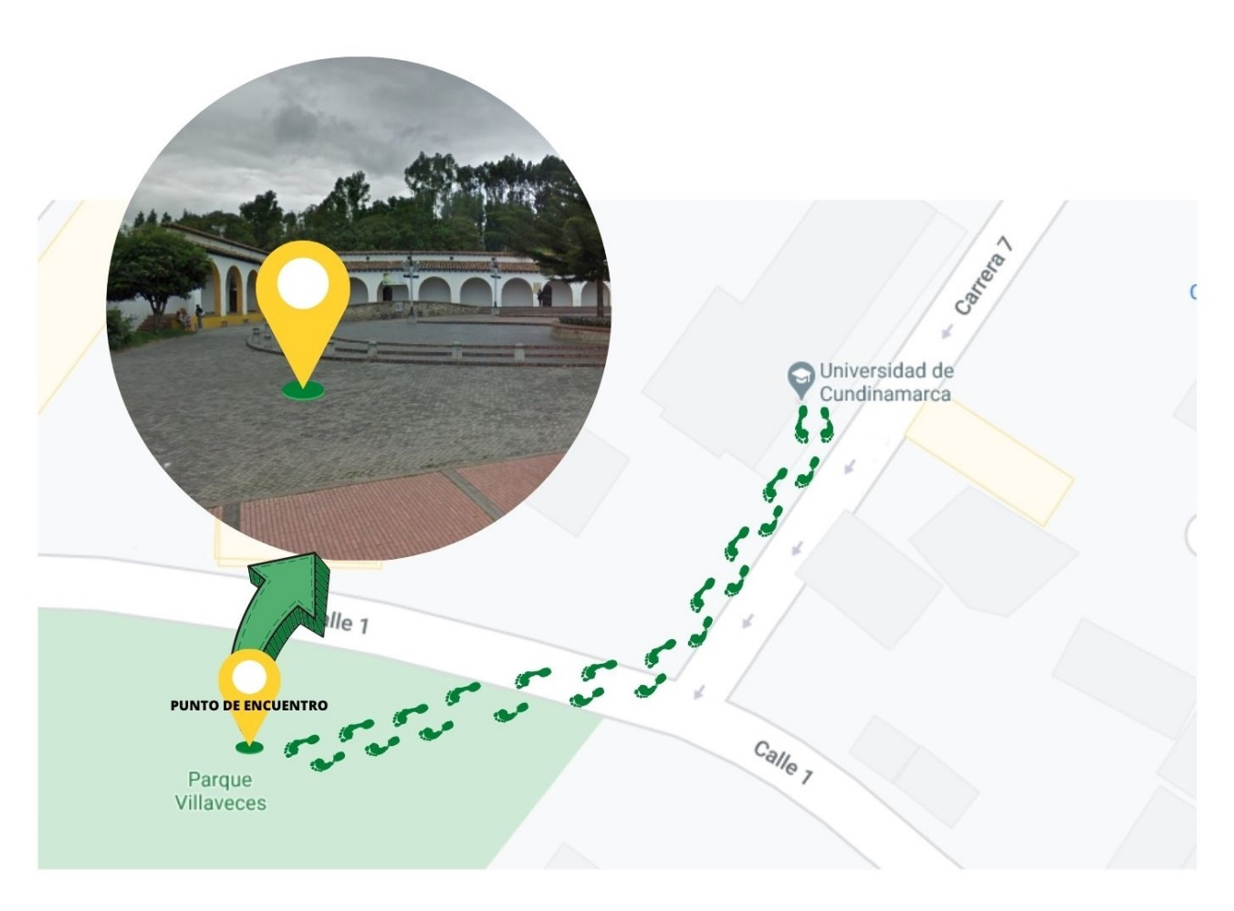 MARCAR PUNTOS DE ENCUENTRO

 | 1 punto de encuentro

 | Fecha de Elaboración: 2024-01
 | Elaboró: Oficina SG-SST
 | Revisó: Coordinación SG-SST
 | Aprobó: Líder SG-SST

Diagonal 18 No. 20-29 Fusagasugá – Cundinamarca
Teléfono (601) 8281483 Línea Gratuita 018000180414
www.ucundinamarca.edu.co E-mail: info@ucundinamarca.edu.co
NIT: 890.680.062-2
Documento controlado por el Sistema de Gestión de la Calidad
Asegúrese que corresponde a la última versión consultando el Portal Institucional

Ficha tecnica 11
REGRESAR |  | MACROPROCESO ESTRATÉGICO | CÓDIGO: ESG-SST-r034
 |  | GESTIÓN SISTEMAS INTEGRADOS | VERSIÓN: 4
 |  | PLAN DE GESTIÓN DEL RIESGO DE DESASTRES Y PREPARACIÓN DE RESPUESTA ANTE EMERGENCIAS (FICHAS TÉCNICAS) | VIGENCIA: 2022-11-28
 |  |  | PÁGINA: 12 de 13

 | Ficha Técnica 11 - Planos de evacuación

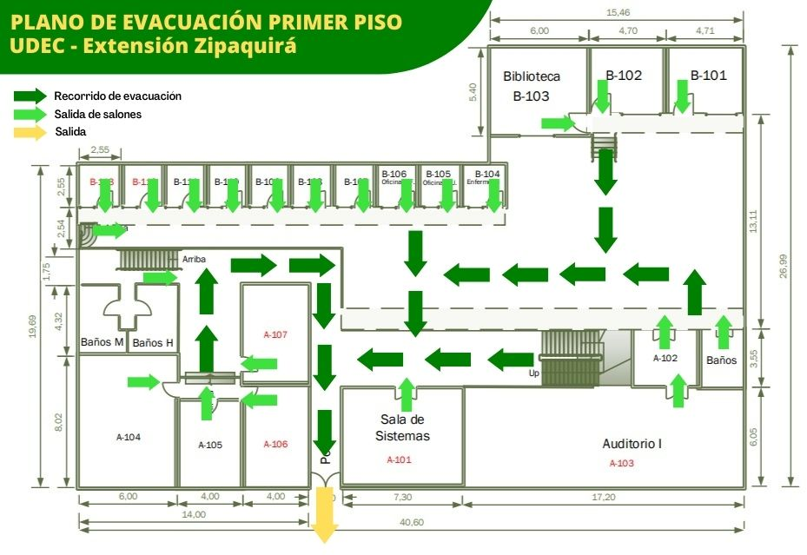

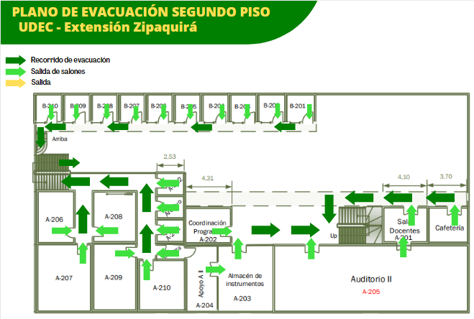

 | Fecha de Elaboración: 2024-01
 | Elaboró: Oficina SG-SST
 | Revisó: Coordinación SG-SST
 | Aprobó: Líder SG-SST

 | Diagonal 18 No. 20-29 Fusagasugá – Cundinamarca
 | Teléfono (601) 8281483 Línea Gratuita 018000180414
 | www.ucundinamarca.edu.co E-mail: info@ucundinamarca.edu.co
 | NIT: 890.680.062-2
 | Documento controlado por el Sistema de Gestión de la Calidad
 | Asegúrese que corresponde a la última versión consultando el Portal Institucional

